Sheet2
نسبة الرضا
73%
Row Labels | Count of تقييم العميل (1-5)
1 | 43 | نسبة الرضا
2 | 78 | 73%
3 | 150
4 | 353
5 | 376
Grand Total | 1000
إعادة العمل
الطلبات المستردة
18%
18%
Row Labels | Count of حالة الاستلام
مسترد | 183 | 18%
مستلم | 817
Grand Total | 1000

الطلبات التالفة
9%
Row Labels | Count of حالة الطلب
تالف | 93 | 9%
سليم | 907
إعادة العمل
Grand Total | 1000

18%
الطلبات المتأخرة
30%
Row Labels | Count of تصنيف التأخر
تأخر بسبب الازدحام | 51 | 30%
تأخر بسبب خطأ في العنوان | 47
تأخر بسبب ضغط الطلبات | 63
تأخر بسبب ظروف جوية | 59
تأخر بسبب غياب المستلم | 35
تأخر بسبب مشكلة في المركبة | 47
لا يوجد | 698
Grand Total | 1000
 |  |  |  |  |  |  | مشاكل في التواصل | 52%
 |  |  |  |  |  |  | مشاكل في الالتزام بالوقت | 30%
Row Labels | Count of ملاحظات العميل |  |  |  |  |  | مشاكل في التغليف | 18%
لم يتم التواصل قبل التسليم | 56
أرجو الالتزام بالموعد المحدد | 57
تأخر التسليم قليلاً | 59
التغليف كان ضعيفاً | 70
السائق لم يتصل مسبقاً | 72
يحتاج تحسين في التواصل | 72
Grand Total | 386

حالة الاستلام | مسترد

Row Labels | Count of سبب الاسترداد
منتج تالف | 24 |  | عنوان خاطئ | 16%
العميل غير موجود | 28 |  | رفض الاستلام | 19%
تأخر التسليم | 29 |  | طلب العميل الإلغاء | 21%
عنوان خاطئ | 29 | 16%
رفض الاستلام | 35 | 19%
طلب العميل الإلغاء | 38 | 21%
Grand Total | 183

Row Labels | Count of تصنيف التأخر
تأخر بسبب الازدحام | 51 | 17% |  |  | تأخر بسبب ضغط الطلبات | 21%
تأخر بسبب خطأ في العنوان | 47 | 16% |  |  | تأخر بسبب ظروف جوية | 20%
تأخر بسبب ضغط الطلبات | 63 | 21% |  |  | تأخر بسبب الازدحام | 17%
تأخر بسبب ظروف جوية | 59 | 20% |  |  | تأخر بسبب خطأ في العنوان | 16%
تأخر بسبب غياب المستلم | 35 | 12% |  |  | تأخر بسبب مشكلة في المركبة | 16%
تأخر بسبب مشكلة في المركبة | 47 | 16% |  |  | تأخر بسبب غياب المستلم | 12%
Grand Total | 302

Sheet4
نسبة الرضا
نظرة عامة
الربع الأول لعام 2026
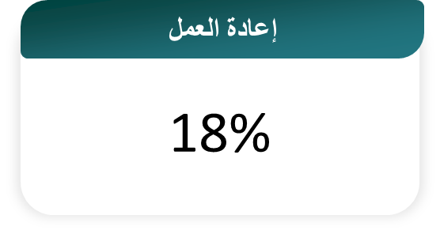

فترة التحليل

الربع الاول 2026

الطلبات المكتملة
1000
ملاحظات العميل السلبية حسب النوع

مشاكل في التواصل | 52%
مشاكل في الالتزام بالوقت | 30%
مشاكل في التغليف | 18%

الطلبات المتأخرة

الطلبات التالفة

